Sheet1
ลำดับ | จุดวัดระดับน้ำ | E | N | รูป
1 | บ้านดอนขาด ม.3 | 609737.39 | 1583487.27 | 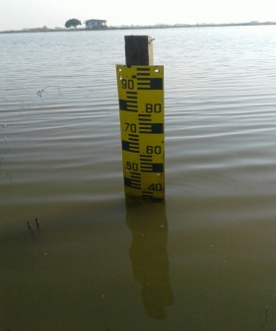
2 | บ้านคลองขุด ม.4 | 613623.17 | 1582183.39 | 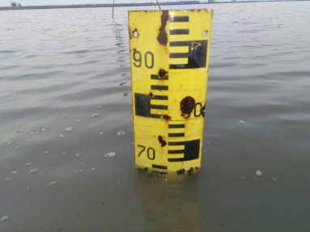
3 | ปตร.ป่าพฤกษ์ | 623938.00 | 1582358.00 | 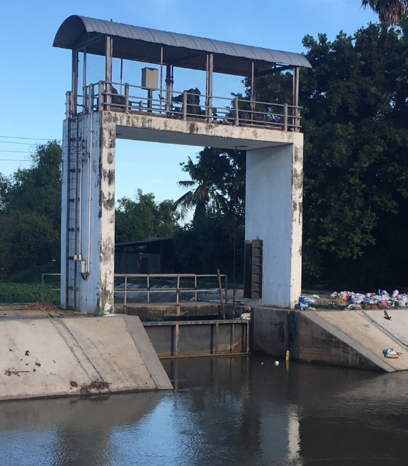
4 | ปตร.บางแม่หม้าย | 622100.00 | 1580455.00 | 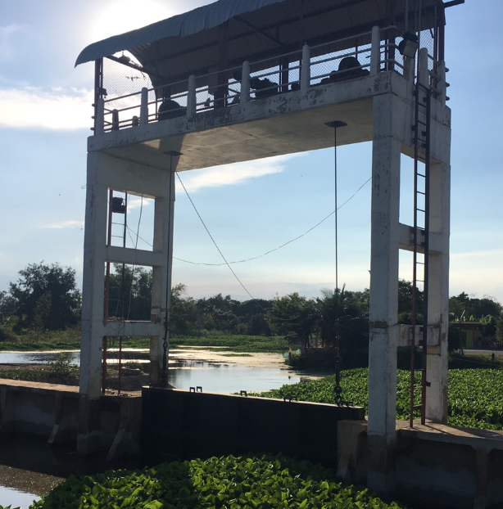
5 | ปตร.บางใหญ่ | 623302.00 | 1587623.00 | 